Titelblatt
Tabelle
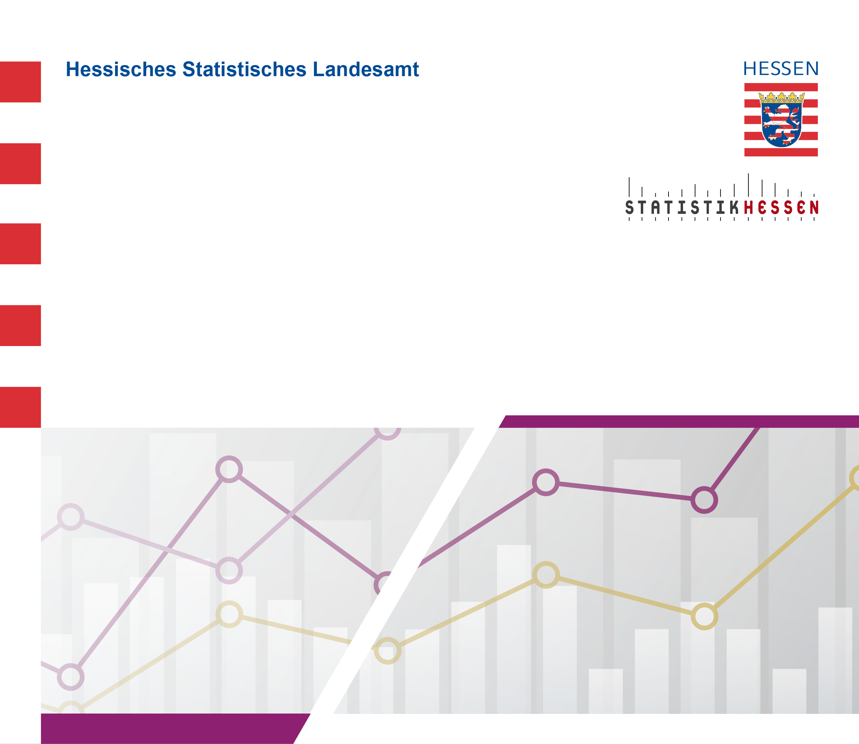
 |  | Juli 2026
 | Die 10 häufigsten Anerkennungsanträge für
 | im Ausland erworbene Berufsqualifikationen
 | nach Bundesrecht (BQFG) bzw.
 | Landesrecht (HBQFG) in Hessen 2025

